Rapor Sayfası
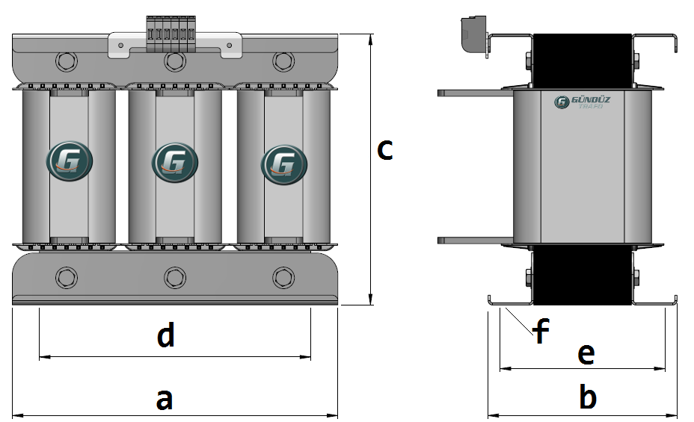
Trafo Tipi : | Oto Trafosu Trifaz Hesap Ozeti |  |  |  |  |  |  |  | Tarih : |  | 2021-05-05
Değerler
Güç : | 500.0 VA |  |  |  |  | Primer Agirlik(Al) : | 0.0 kg |  | Karkas Ölçüleri : | 32.0 x 50.0 x 48.0
Sac kk : | 7.0 |  |  |  |  | Sekonder Agirlik(Al): | 14.429 kg |  | Trafo Ölçüleri : | 96.0 x 82.0 x 80.0
Sac © | 0.5 mm |  |  |  |  | Primer Agirlik(Cu) : | 0.304 kg |  | Klemens & Ayak : | TRV4M / 25.0 / 18.0 - 84 Kose
Gauss : | 11000.0 |  |  |  |  | Sekonder Agirlik(Cu) : | 0.0 kg |  | Sac Agirlik : | 2.357 kg(EI Sac)
Frekans : | 50.0 Hz |  |  |  |  | Toplam Agirlik : | Al:0.0 // Cu:0.304kg

Primer |  |  |  |  |  |  |  | Sekonder
 |  |  |  |  |  | 220.0 V ( 220.1676V )
4 NOLU KADEME:
Tel : | Cu
Cap : | 0.75
Kesit : | 0.44178646691
Akim : | 1.3253594007
Kat : | 2
Uzunluk : | 22.023184
 |  | -- Teller --
Yuv. Tel : | 0.75 |  |  |  |  | 563 sp
Ytel Agr : | 0.084647038451
Kare Tel :
Ktel Agr :
Folyo :
Folyo Agr :
Kapton : |  |  |  |  |  | 180.0 V ( 180.2793V )
3 NOLU KADEME:
Tel : | Cu
Cap : | 0.6
Kesit : | 0.28274333882
Akim : | 0.84823001647
Kat : | 1
Uzunluk : | 10.655912
 |  | -- Teller --
Yuv. Tel : | 0.6 |  |  |  |  | 461 sp
Ytel Agr : | 0.026212126793
Kare Tel :
Ktel Agr :
Folyo :
Folyo Agr :
Kapton : |  |  |  |  |  | 160.0 V ( 160.3352V )
2 NOLU KADEME:
Tel : | Cu
Cap : | 0.6
Kesit : | 0.28274333882
Akim : | 0.84823001647
Kat : | 1
Uzunluk : | 10.697664
 |  | -- Teller --
Yuv. Tel : | 0.6 |  |  |  |  | 410 sp
Ytel Agr : | 0.026314831162
Kare Tel :
Ktel Agr :
Folyo :
Folyo Agr :
Kapton : |  |  |  |  |  | 140.0 V ( 140.0V )
1 NOLU KADEME:
Tel : | Cu
Cap : | 0.6
Kesit : | 0.28274333882
Akim : | 0.84823001647
Kat : | 5
Uzunluk : | 68.013136
 |  | -- Teller --
Yuv. Tel : | 0.6 |  |  |  |  | 358 sp
Ytel Agr : | 0.16730327206
Kare Tel :
Ktel Agr :
Folyo :
Folyo Agr :
Kapton :

 | IZOLASYON DEGERLERI
 | Primer Kademe |  |  |  | Tur | Ekran
 | 0.19 |  |  |  | 1 | Yok
 | VA Kademe |  |  |  | Tur | Ekstra
 | Yok |  |  |  | Yok | Yok
 | Primer-Sekonder |  |  |  | Tur
 | Yok |  |  |  | Yok
 | NÜVE ÖLÇÜLERİ (mm)
 | a | b | c | d | e | f
 | 96.0 mm | 91.0 mm | 98.0 mm
 | TRAFO ÖLÇÜLERİ (mm)
 | a | b | c | d | e | f
 | 96.0 mm | 82.0 mm | 80.0 mm | 80.0 mm | 68.0 mm | 0.0 mm

